Registre Compostatge - Dades DE
REGISTRE DEL SEGUIMENT DEL COMPOSTATGE

Titular | Data de la visita | Nombre de compostadors |  | Persones servides Només cal actualitzar la dada si canvia el nombre de persones residents al domicili. |  | Aportacions de Fracció Orgànica Matèria humida: restes de menjar, ... |  |  |  | Collita de compost |  | Aportacions de Fracció Vegetal Matèria seca: restes de poda triturada, fulles seques, serradures, palla, ...
 |  | Individuals | Comunitaris | Compostadors individuals | Compostadors comunitaris | kg diaris | kg setmanals | kg anuals | Tones anuals | kg anuals | Tones anuals | kg diaris | kg setmanals | kg anuals | Tones anuals
 |  |  |  | IMPORTANT: Només omplir una de les dues opcions! |  | IMPORTANT: Només omplir una de les dues opcions! |  | Càlcul automàtic | Conversió kg – tones (unitat requerida) | Estimació segons el volum del compostador | Conversió kg a tones (unitat requerida DEA) | Estimació de la fracció vegetal segons aportacions d’orgànica (*) |  | Càlcul automàtic | Conversió kg – tones (unitat requerida) | LLEGENDA
Titular 1 | 2026-05-14 | 1 |  |  |  | 0.10 |  | 36.50 | 0.04 | 75.00 | 0.08 | 0.07 | 0.00 | 24.33 | 0.02 |  | Dades a omplir durant la visita
Titular 2 | 2026-05-18 | 1 |  |  |  |  | 0.10
Titular 3 | 2026-05-20 |  | 1 |  |  |  |  |  |  |  |  |  |  |  |  |  | Dades a omplir administrativament
. . .
 |  |  |  |  |  |  |  |  |  |  |  |  |  |  |  |  | Dades automàtiques

 |  |  |  |  |  |  |  |  |  |  |  |  |  |  |  |  | Dades requerides per la DEA

 | Total visites | Nombre total de compostadors |  | Persones servides |  |  |  |  | Aportació total de Fracció Orgànica (t/any) |  | Collita de compost (t/any) |  |  |  | Aportació total de Fracció Vegetal (t/any)
 |  | Individuals | Comunitaris | amb compostadors individuals | amb compostadors comunitaris
 | 3 | 2 | 1 | 0 | 0 |  |  |  | 0.037 |  | 0.075 |  |  |  | 0.024

DADES REQUERIDES PER A LA PRESENTACIÓ ANUAL DE LA DECLARACIÓ D’ESTAT ACTUAL (DEA)

Població de fet (*) | Total visites de seguiment realitzades |  |  | Percentatge total de població servida amb compostatge individual | Percentatge de població servida amb compostatge comunitari |  | Habitatges servits amb compostador mecanitzat | Població servida amb compostador mecanitzat | Percentatge de població servida amb compostador mecanitzat | Percentatge total de població servida amb compostatge comunitari |  |  |  | Percentatge total de població servida amb compostatge
10,429 | 3 |  |  | 0.00% | 0.00% |  |  | 0 | 0.00% | 0.00% |  |  |  | 0.00%

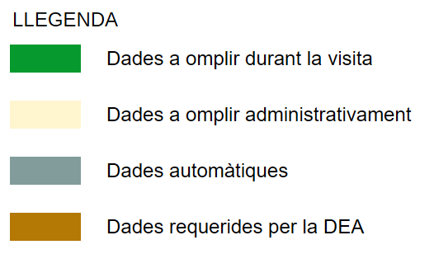

(*) Cal actualitzar anualment aquesta dada anualment segons: https://www.ine.es/jaxiT3/Tabla.htm?t=2870&L=0
(**) S’estima la fracció vegetal a partir de la fracció orgànica aplicant el factor de conversió 1,5, segons els criteris de l’estudi “Caracterització i estat actual del compostatge casolà a Catalunya”, elaborat per l’Ajuntament de Tiana amb el suport de l’Agència de Residus de Catalunya.

